加入届_本務
ＦＡＸ送信する場合、送信票は必要ありません。メールでの受付も可能です。 沖縄県高教組ＦＡＸ：098－885－3542 メールアドレス：sosiki@oki-htu.or.jp

教 職 員 組 合 加 入 届

沖縄県高等学校障害児学校教職員組合 |  |  |  |  |  |  | ※日付は、西暦で記入して下さい。
執行委員長 宛 |  |  |  |  |  |  | 20 年 月 日記入
学校名 |  | 沖縄県立
フリガナ |  |  |  |  |  | 性自認 | 男 ・ 女
氏名 |  |  |  |  |  | 生年月日 | 西暦 年 月 日
住所 |  | 〒

連絡先 |  | Eメール： |  |  |  | 電話：

採用年月日 |  | 西暦 年 月 日 |  |  |  | 職種 |  | 教科・学部
職員番号 |  |  |  |  | 給料表 |  | 級・号給 | （ ）級（ ）号給
※給与支給明細書を参照して、ご記入下さい。
加入の事由 |  | 新規加入 ・ 再加入 ・ 小中からの採用（異動） ・ 知事部局等からの採用（異動）
臨採部加入の有無 |  | 有 ・ 無 |  |  | 高教組教員試験対策講座 受講の有無 |  |  | 有 ・ 無
（ ）級（ ）号級
（ ）級（ ）号級
※記入に際してご不明な点がありましたら、高教組本部までお問合せ下さい。（０９８－８８７－１６６１）

学校現場の声を唯一集約できるのが組合です
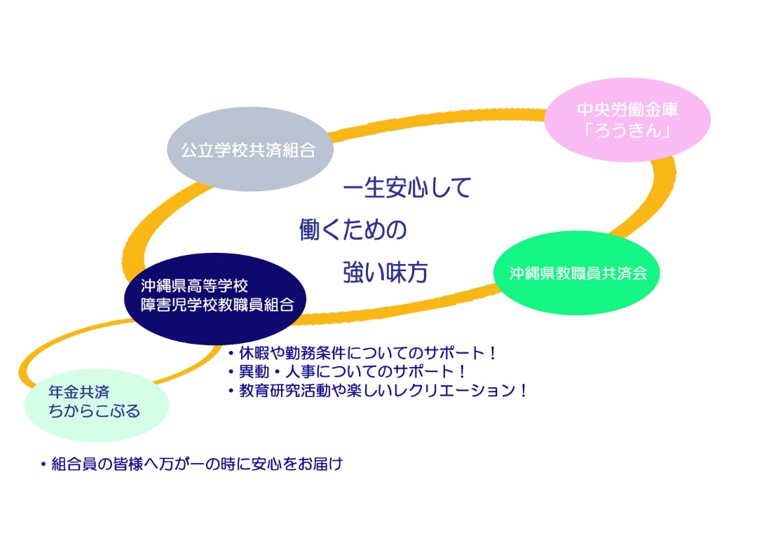

沖縄労働金庫
「ろうきん」

※この欄は記入しないで下さい。 |  |  |  | 受付年月日 | 年 月 日 |  |  | 整理番号

加入について |  |  | この組合加入届は、沖縄県高等学校障害児学校教職員組合（沖縄県高教組）及び日本教職員組合（日教組）の組合員として加入するものです。加入により所定の組合費が発生します。
組合費に ついて |  |  | 加入により発生する組合費は、沖縄県高教組組合費、日教組組合費及び、沖縄県高教組教育資料センター(資料センター)会費です。また、所属する支部・分会の支部費・分会費も組合費の一部として発生します。 沖縄県高教組の組合費は、①基本給月額の1,000分の15で、50歳に達した年度の３月31日の号級で固定されます。 ②支部費は、1,000分の２（支部によって率の違いあり）。 ③日教組組合費は、最大月額1,420円(加入年度は無料、２年目は800円、以後段階的に上がる）です。 ④資料センターの会費は月額200円です。
脱退について |  |  | もし、何らかの理由で脱退したい場合には、各学校の分会長に申し出て、手続きを行なって下さい。脱退した場合、組合員の特典としての保険事業は利用できなくなります。管理職に任用された場合には、自動的に脱退となるので、手続きの必要はありません。管理職への任用による脱退の場合には、希望により保険の利用を継続することができます。
個人情報の 取り扱いに ついて |  |  | この教職員組合員加入届によって提供された個人情報は、沖縄県高教組の諸事業（教職員の労働条件の維持改善、教育研究活動の推進、教育条件の整備充実、民主教育の推進、教職員の研修に関わるとりくみ、平和運動等）や、組合員データの作成・更新のほか、定期大会・評議員会などの機関会議、その他、各専門部等による会議で決定した事項や職場討議資料、学習資料、報告・紹介事項などを組合員に周知したり、交渉や各種集会などのとりくみへの参加要請、組合費納入、交渉等で確認された組合員に関する権利に関する情報を直接本人に通知したりする等に使用されます。
 |  |  | また、同様の利用目的及び、福利厚生事業やその他、組合員へのサービスの提供などの目的において、高教組教育資料センター、沖縄県教職員共済会、沖縄県学校生活協同組合、沖縄県労働金庫及び日教組と個人情報の一部を共同利用する場合があります。その場合、個人情報の共同利用におけるデータの管理責任は沖縄県高教組にあります。
 |  |  | この教職員組合加入届で提供される個人情報とは、住所、氏名、生年月日、連絡先、在籍学校名、採用年月日をさします。加入に伴い、組合費との関係で、職員番号及び給料の号級も個人情報として扱います。加入によって得られたすべての情報は、個人情報の保護に関する法律にもとづいて、管理責任者のもと個人情報管理委員会によって管理責任体制を確立し、個人情報の漏えい滅失または棄損の防止、及び組合員の権利利益の保護に努めています。
 |  |  | 2012年 4月 1日

新規加入キャンペーン！
採用５年以内の教職員
組合費･支部費･分会費･高教組資料センター会費 → 加入年度内 ０円
採用６年以上の教職員
組合費･支部費･分会費･高教組資料センター会費 → 加入学期内 ０円
※組合員としての権利や、結婚祝い（１万円）・出産祝い（１万円）などの救援見舞金も保障されます。
※もちろん、「ちからこぶる」など組合員だけのお得な保険にも加入できます。

 |  |  |  |  |  | 沖縄県高等学校障害児学校教職員組合
 |  |  |  |  |  | 〒902-0061
 |  |  |  |  |  | 那覇市古島1-14-6 教育福祉会館
 |  |  |  |  |  | ※モノレール古島駅から徒歩５分
 |  |  |  |  |  | TEL：098-887-1661 FAX：098-885-3542
 |  |  |  |  |  | メールアドレス：sosiki@oki-htu.or.jp
☆ 現在、組合に加入するときには、高教組だけでなく日教組にも同時に加入する ことになっています。その理由については以下を参照してください。

 |  | 組合におけるそれぞれの機関・組織の役割

○各分会（各学校）
・ | 弱い立場にある個々の組合員を守るために、団結して管理者と交渉を行ったりします。

○高教組本部
・ | 県立学校の教職員の権利を守るため、あるいは県内の教育的な課題の解決を図るために、教育庁と交渉を行います。

○日教組
・ | 全国の教職員組合の連合体。沖縄県高教組の上部組織というわけではありません。
・ | よって、日教組の方針や活動内容がそのまますべて高教組におろされてくるわけではありません（実際に日教組と立場を異にしている部分もあります）。
・ | 高教組との関わりの中でもっとも重要な役割は、われわれの意志や要求を国政の場（国会や文科省）に伝えて改善を促すことができるという点です。高教組が皆さんの要求をとりまとめて教育庁と交渉するのと同じように、日教組が各都道府県の教職員組合の要求を国に伝えたり、教育課題について申し入れや協議を行うという役割を果たしています(たとえば少人数学級の実現や免許更新制の見直しなど)。

☆まとめ
われわれ労働者が自分自身の身分と権利を守り、労働条件を改善していくことは、憲法で保障された権利です。いわゆる労働三権とは「団結権」「団体交渉権」「団体行動権」の３つから成り、公務員である公立学校の教職員も「団体行動権」以外の２つは認められています。一人では弱い立場にある労働者が声をあげるために団結し、その声を実現するために交渉を行うのです。しかし、高教組は沖縄県内のことについては交渉できますが、免許更新制などのように国の施策に関わるものについては交渉ができないので、日教組のパイプを使うことになります。それぞれが相互補完的な役割を持ち、必要不可欠なものであるということでご理解をお願いします。

高教組では、組合員の権利を守る活動を中心に、平和活動や人道支援活動など、多くの活動を行っています。組合員全員がそのすべてに賛同し、活動することは、とても大変なことですし、考え方や立場に違いがあるのは自然なことです。だからこそ、高教組は思想・信条の自由を大切にしており、考え方や活動を押しつけることはしません。
共感できる活動に、できる範囲で協力しようというスタンスでかまわないので、ぜひ組合に加入して、お互いに助け合いましょう！

○各機関・組織の関係とそれぞれの段階における交渉イメージ図

日教組
文部科学省

・３０人学級の実現
・自律的労使関係の確立
・教員養成と免許更新制について
・公務員の定年延長など
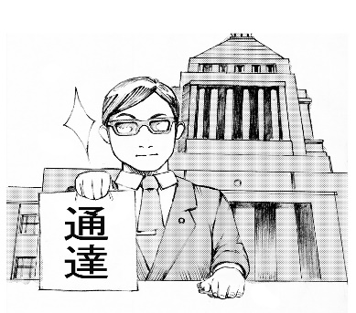

全国的な教育課題への対応を要請
情報提供
協力要請
指導通達

高教組
教育庁
・賃金や労働条件に関すること
・人事異動に関すること
・評価システムに関すること
・学校再編問題など
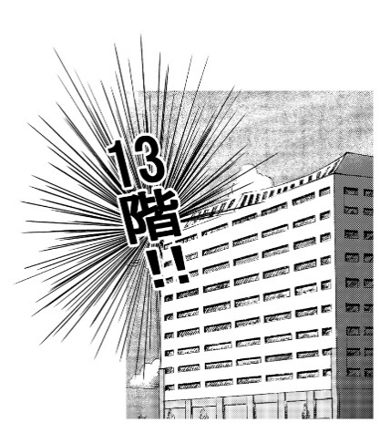

全県的な教育課題への対応を要請
情報提供
協力要請 動員指示

分会
各学校の校長

・各学校の課題改善など
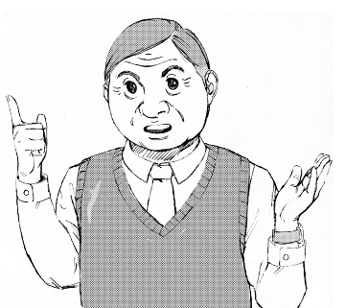

疑問
要望
要求
相談
情報提供
協力要請
管理指導

組合員
意見要望
未組
管理
指導
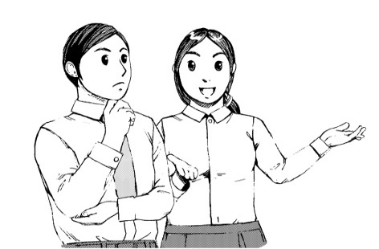
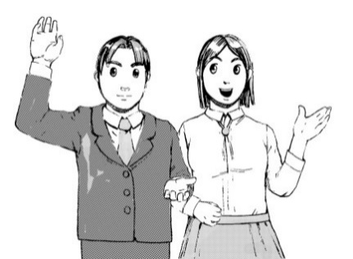
意見要望

